상품제안서
SIGG 지그 젬스톤 텀블러 470ml | 상품코드: S37428

 |  |  |  |  |  |  | 02-713-8555 | www.synergygift.co.kr
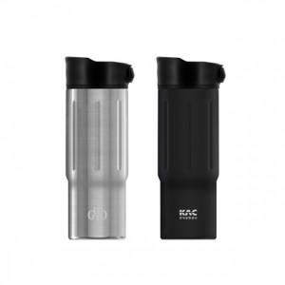 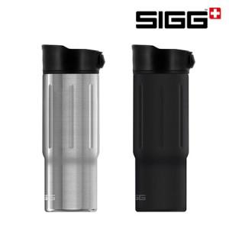

【상세/제작정보】

【인쇄/포장옵션】 | 레이저 / 포장불가능

【공급단가】 | 수량 | 50~ | 100~ | 500~ | 1,000~ | 2,000~
*VAT별도 | 블랙 | 21,600원 | 21,250원 | 20,730원 | 20,210원 | 19,870원
 | 스틸 | 21,600원 | 21,250원 | 20,730원 | 20,210원 | 19,870원

【상품 URL】 | https://www.synergygift.co.kr:443/src/goods_detail.php?gdno=37428

